Sheet1
Scene No. | 2
Quest Title | 梦的解析
Quest Log | 完成任务
Map No. | 22
 | 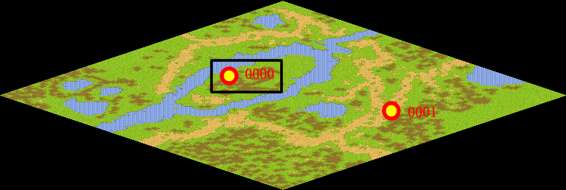
NPC No. | 0
Condition
Dialog | 恩，读书是个好习惯，你也要经常看看书，哈哈。
Select | 1：完成，2：取消
Result | 1 :关闭对话框 消除Qlog-0089-001 , 2 : 关闭对话框

NPC No. | 3
Condition
Dialog | 把书拿给马凯吧。
Select | 1：确定
Result | 1：关闭对话框

ScriptFile | Qlog-0089-002.scr
 | Q0000-0089-002.scr
 | Q0003-0089-002.scr

